Sheet1
零 | 项目愿景与核心理念
一. | 游戏世界观&整体美术方向
 | 1. | 世界观概述
 |  | （1） | 整个游戏基调会相对黑暗、压抑和硬核
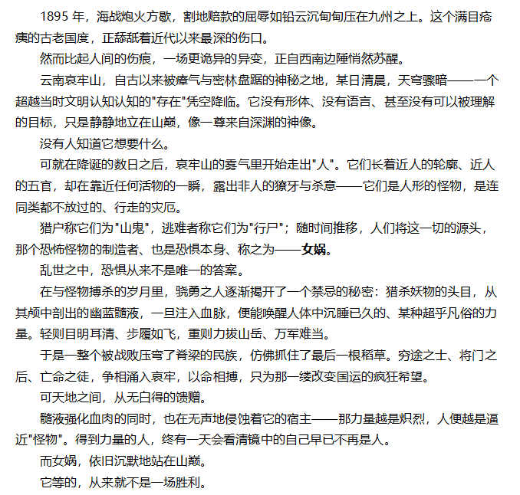

 | 2. | 美术方向概括
 |  | （1） | 西方射击+东方民国江湖服装+暗黑复古
 |  | （2） | 需要在游戏中给玩家，压抑，黑暗，史诗感的感觉

一. | 美术定位
 | 1. | 风格关键词：写实/像素/暗黑

 | 2. | 角色制作说明
 |  | （1） | 角色的成品效果需要类似《死亡细胞》和《武装原型》角色效果
 |  | （2） | 每个角色的动作需要以序列帧的形式呈现
 |  |  | 1. | 每个角色序列帧需要动作有：行走、奔跑、匍匐、近战、死亡、爬梯子

 |  |  |  |  |  |  | 行走

 |  |  |  |  |  |  |  | 奔跑

 |  |  |  |  |  |  |  |  | 爬梯子

 |  |  |  |  |  |  | 近战

 |  |  |  |  | 死亡

 |  |  | 2. | 每个角色除了用在对局中的角色序列帧，还需要一个局外海报，不需要很复杂，为一个像素更多的半身像
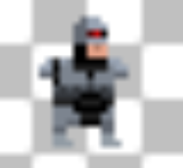
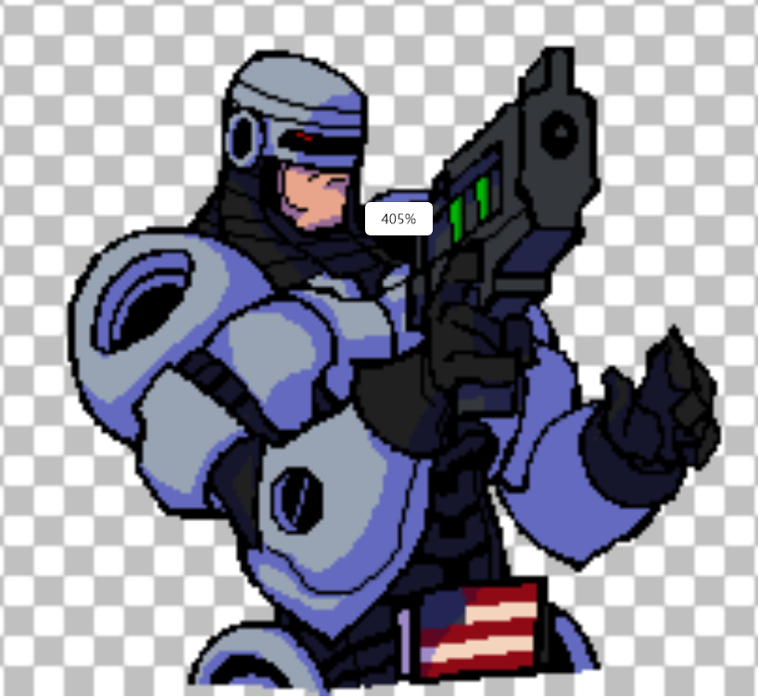

 |  |  | 2. | 序列帧参考中为《武装原型》的效果，仅参考序列帧的制作方法，角色成品效果需要更偏向《死亡细胞》
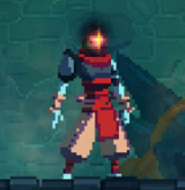
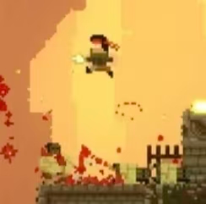

 |  |  |  | 《死亡细胞》局内效果√√√ |  | 《武装原型》局内效果×××

 | 3. | 枪械制作说明
 |  | （1） | 枪械全部为中世纪复古枪械，需要体现复古感
 |  | （2） | 枪械需要的序列帧动作有：开枪，近战
 |  | （3） | 枪械打出的子弹也需要一个飞行的序列帧
 |  | （4）枪械的效果参考，具体枪械会在具体的美术需求中明确
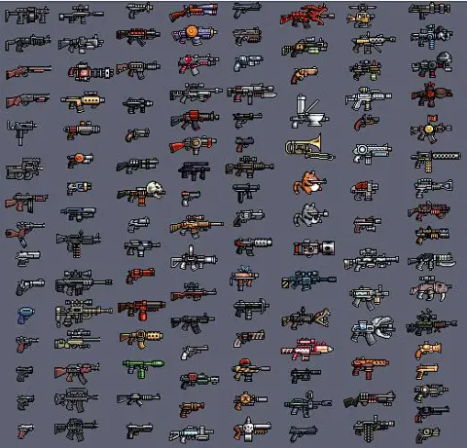

 | 4. | 怪物制作说明
 |  | 。。。。。。

 | 5. | 地图制作说明
 |  | 。。。。。。

 | 6. | ui制作说明
 |  | 。。。。。。

